Cover
 | 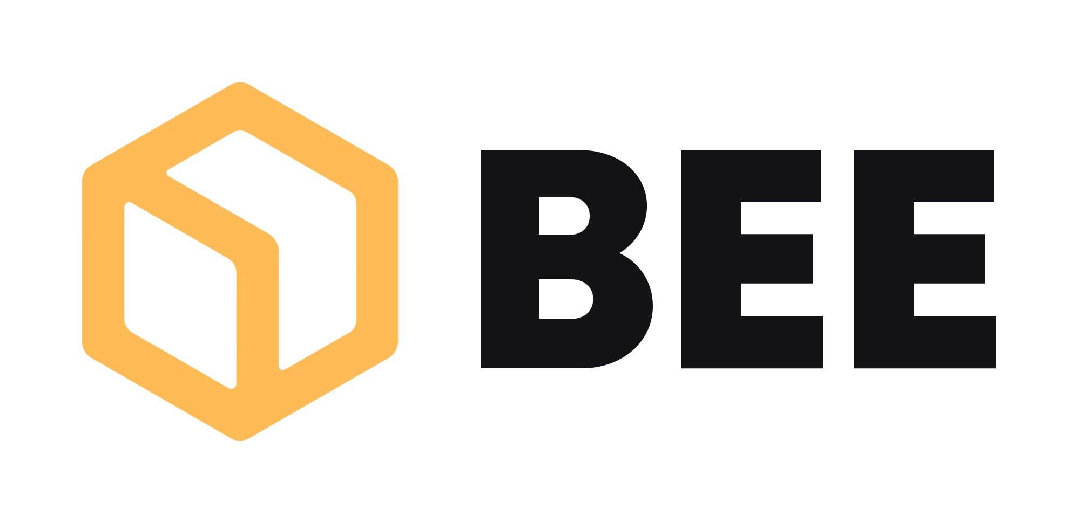

BEE.Inbound Marketing

Projekt: BEE.Social Media Strategie

 | Version | 1.0
 | Datum | 2023-08-25

Wir hoffen, deinen Anforderungen und Vorstellungen mit den nachfolgenden Leistungen zu entsprechen und versichern dir bereits jetzt unser 100%tiges Engagement bei vorliegendem Projekt zu.

